外部設計書1
外部設計書 |  |  |  | 画面名 | ログイン |  |  |  | 作成者 | 内田 |  |  | 更新者
 |  |  |  | システム名 | れしぴろーくん |  |  |  | 作成日 | 2023-06-09 |  |  | 更新日
 |  |  |  | 備考

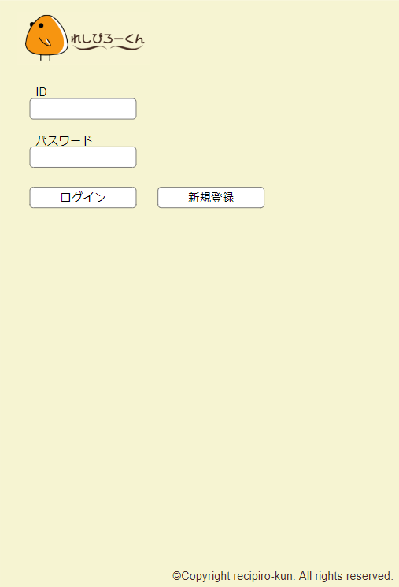
画面設計

1
2

機能設計

 | 「1 ログイン」クリック
 | ID、パスワードを入力し、正しい場合は冷蔵庫画面へ遷移する。
 | 正しくない場合は、「IDまたはパスワードが間違っています」と出力する。

 | 「2 新規登録」クリック
 | 新規登録画面に遷移する。

項目定義書

No |  | 物理名 | 論理名 | 画面型 | データ型 | min | max | DBテーブル |  |  | DBカラム | 備考
1 |  | login | ログイン | Button
2 |  | register | 新規登録 | Button

外部設計書2
外部設計書 |  |  |  | 画面名 | 冷蔵庫 |  |  |  | 作成者 | 内田 |  |  | 更新者
 |  |  |  | システム名 | れしぴろーくん |  |  |  | 作成日 | 2023-06-09 |  |  | 更新日
 |  |  |  | 備考

画面設計
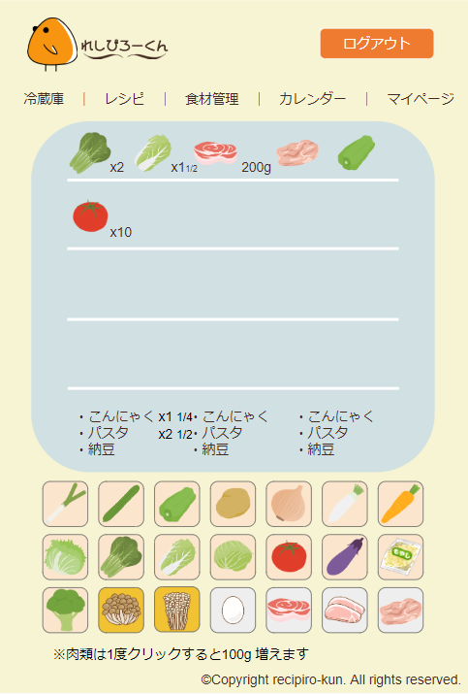

1
2
3
4

機能設計

 | 「1 ナビゲーション」クリック
 | ナビゲーションをクリックすることで、対応したページへ遷移する。

 | 「2.主要食材登録機能」
 | 主要食材ボタンをクリックすることで冷蔵庫内の主要食材個数を変更する

 | 「3．冷蔵庫」内の主要食材の個数をクリックすることで冷蔵庫内の主要食材の個数を変更する
 | ただし、肉類は単位はgとする

 | 「4.その他食材のキーワード登録」
 | 冷蔵庫内のテキストボックスにユーザーがその他食材の食材を手動で追加できる

項目定義書

No |  | 物理名 | 論理名 | 画面型 | データ型 | min | max | DBテーブル |  |  | DBカラム | 備考
1 |  | navigation | ナビゲーション | Link | String
2 |  | main_food_button | 主要食材ボタン | Button |  |  |  | food |  |  | f_id
3 |  | refrigerator | 冷凍庫 | Select | Double | 0
4 |  | other_food | その他食材のキーワード登録 | Textbox | String | 0 | 20 | r_text |  |  | text,num

外部設計書3
外部設計書 |  |  |  | 画面名 | カレンダー |  |  |  | 作成者 | 内田 |  |  | 更新者
 |  |  |  | システム名 | れしぴろーくん |  |  |  | 作成日 | 2023-06-09 |  |  | 更新日
 |  |  |  | 備考

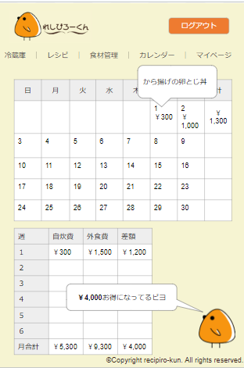
1
2
3
画面設計

機能設計

 | 「1.日割りで使用レシピの履歴を表示する」
 | マウスカーソルを重ねることで、対象の日付で使用したレシピを表示する

 | 「2.自炊費と外食費の差額を表示する機能」
 | 自炊費と外食費の差額を合計し週、月ごとに表示する

 | 「3 ログアウト」クリック
 | ログアウトできる

項目定義書

No |  | 物理名 | 論理名 | 画面型 | データ型 | min | max | DBテーブル |  |  | DBカラム | 備考
1 |  | daily_recipe_history | 日割りで使用レシピの履歴を表示する | Textbox | String | 0 | 50 | calendar |  |  | rec_id
2 |  | difference | 自炊費と外食費の差額を表示する機能 | Textbox | Double | -1000000 | 1000000
3 |  | logout | ログアウト | Button

外部設計書4
外部設計書 |  |  |  | 画面名 | レシピ一覧 |  |  |  | 作成者 | 小阪瞳 |  |  | 更新者
 |  |  |  | システム名 | れしぴろーくん |  |  |  | 作成日 | 2023-06-09 |  |  | 更新日
 |  |  |  | 備考

画面設計

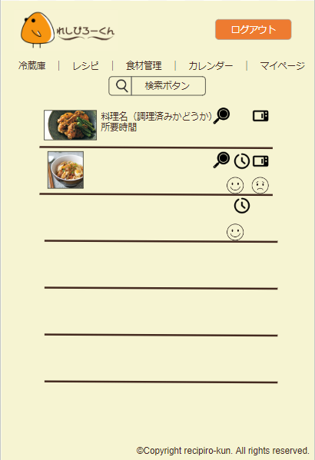

1

機能設計
 | 「1 検索ボタン」クリック
 | 検索条件を表示する

項目定義書

No |  | 物理名 | 論理名 | 画面型 | データ型 | min | max | DBテーブル |  |  | DBカラム | 備考
1 |  | search_button | 検索ボタン | Button

外部設計書5
外部設計書 |  |  |  | 画面名 | レシピ検索 |  |  |  | 作成者 | 小阪瞳 |  |  | 更新者
 |  |  |  | システム名 | れしぴろーくん |  |  |  | 作成日 | 2023-06-09 |  |  | 更新日
 |  |  |  | 備考

画面設計
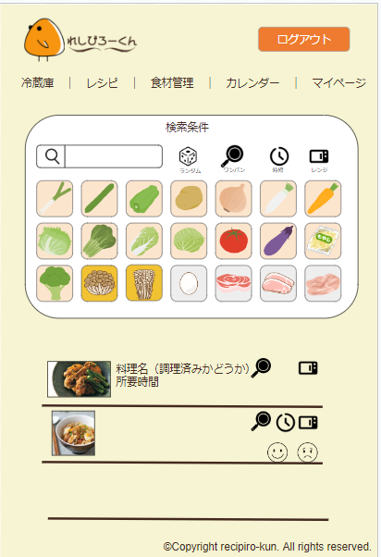

1

機能設計

 | 「1 レシピの検索を行う」
 | その他食材、主要食材ボタン、ランダムや時短ボタンで絞り込み検索が可能である
 | 上記ボタンは複数選択可能

項目定義書

No |  | 物理名 | 論理名 | 画面型 | データ型 | min | max | DBテーブル |  |  | DBカラム | 備考
1 |  | r_search | レシピの検索 | Button

外部設計書6
外部設計書 |  |  |  |  | 画面名 |  | レシピ詳細 |  |  |  | 作成者 | 小阪瞳 |  | 更新者
 |  |  |  |  | システム名 |  | れしぴろーくん |  |  |  | 作成日 | 2023-06-09 |  | 更新日
 |  |  |  |  | 備考

画面設計

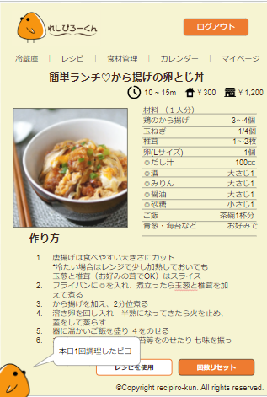

1
2

機能設計

 | 「1 レシピを使用」クリック
 | レシピを使用をクリックすることで、冷蔵庫内の主要食材からレシピで使用した分自動削除する
 | 冷蔵庫の主要食材の個数がレシピ内容より少ない場合、警告を表示する

 | 「2 回数リセット」クリック
 | レシピ使用回数をリセットする

項目定義書

No |  | 物理名 | 論理名 | 画面型 |  | データ型 |  | min | max | DBテーブル |  | DBカラム | 備考
1 |  | r_buttom | レシピの使用 | Button |  |  |  |  |  | recipe_count |  | r_count
2 |  | r_reset | 回数リセット | Button |  |  |  |  |  | recipe_count |  | r_count

外部設計書7
外部設計書 |  |  |  | 画面名 | 食材管理画面 |  |  |  | 作成者 | 吉田 |  |  | 更新者 | 齊藤
 |  |  |  | システム名 | れしぴろーくん |  |  |  | 作成日 | 2023-06-08 |  |  | 更新日 | 2023-06-09
 |  |  |  | 備考

画面設計
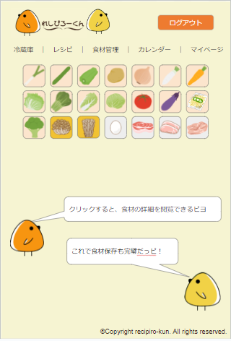

1
1

機能設計

 | 「1 主要食材ボタン」クリック
 | 主要食材ボタンを押すことで主要食材詳細ページに遷移する

項目定義書

No |  | 物理名 | 論理名 | 画面型 | データ型 | min | max | DBテーブル |  |  | DBカラム | 備考
1 |  | main_food_button | 主要食材ボタン | Button |  |  |  | food |  |  | f_id

外部設計書8
外部設計書 |  |  | 画面名 | 食材管理画面 |  |  |  | 作成者 | 吉田 |  |  | 更新者 | 齊藤
 |  |  | システム名 | れしぴろーくん |  |  |  | 作成日 | 2023-06-08 |  |  | 更新日 | 2023-06-09
 |  |  | 備考

画面設計
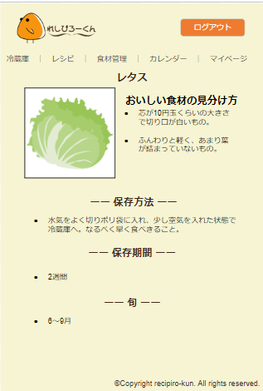

機能設計

項目定義書

No | 物理名 | 論理名 | 画面型 | データ型 | min | max | DBテーブル |  |  | DBカラム | 備考

外部設計書9
外部設計書 |  |  |  | 画面名 | 新規登録 |  |  |  | 作成者 | 長島蒼樹 |  |  | 更新者
 |  |  |  | システム名 | れしぴろーくん |  |  |  | 作成日 | 2023-06-09 |  |  | 更新日
 |  |  |  | 備考

画面設計

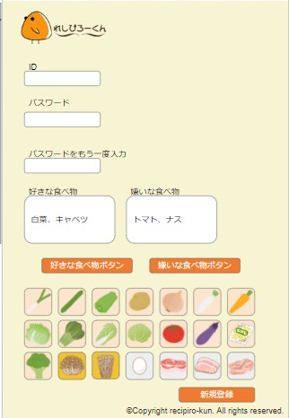

1
2

3

4

機能設計

 | 「1 好きな食べ物ボタン」クリック
 | 1を押した後に3を押すことで、好きな食べ物を登録することができる

 | 「2 嫌いな食べ物ボタン」クリック
 | 2を押した後に3を押すことで、好きな食べ物を登録することができる

 | 「3．主要食材ボタン」クリック
 | 主要食材の登録を行う

 | 「4 新規登録ボタン」クリック
 | ユーザーの新規登録を行う

項目定義書

No |  | 物理名 | 論理名 | 画面型 | データ型 | min | max | DBテーブル |  |  | DBカラム | 備考
1 |  | likefood | 好きな食べ物ボタン | Button |  |  |  | u_likefood |  |  | likefood
2 |  | dislikefood | 嫌いな食べ物ボタン | Button |  |  |  | u_dislikefood |  |  | dislikefood
3 |  | m_food_button | 主要食材ボタン | Button
4 |  | m_register | 新規登録ボタン | Button

外部設計書10
外部設計書 |  |  |  | 画面名 | マイページ（ユーザー情報確認） |  |  |  | 作成者 | 長島蒼樹 |  |  | 更新者
 |  |  |  | システム名 | れしぴろーくん |  |  |  | 作成日 | 2023-06-09 |  |  | 更新日
 |  |  |  | 備考

画面設計

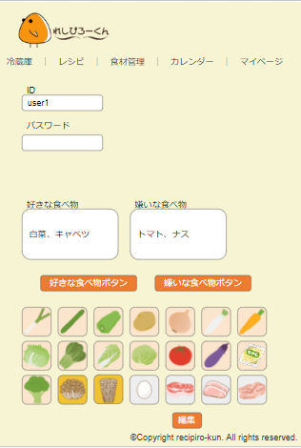
1

機能設計
 | 「1 編集ボタン」クリック
 | ユーザー情報の編集を行う

項目定義書

No |  | 物理名 | 論理名 | 画面型 | データ型 | min | max | DBテーブル |  |  | DBカラム | 備考
5 |  | m_edit | 編集ボタン | Button |  |  |  | user

外部設計書11
外部設計書 |  |  |  | 画面名 | マイページ（ユーザー編集） |  |  |  | 作成者 | 長島蒼樹 |  |  | 更新者
 |  |  |  | システム名 | れしぴろーくん |  |  |  | 作成日 | 2023-06-09 |  |  | 更新日
 |  |  |  | 備考

画面設計
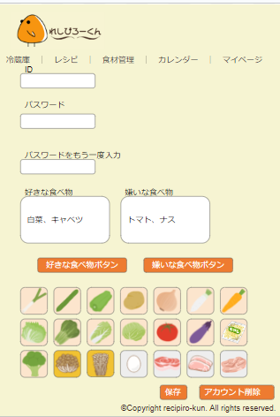
1
2

機能設計

 | 「1 保存ボタン」クリック
 | ユーザー情報の編集内容を保存する

 | 「2 アカウント削除ボタン」クリック
 | アカウントの削除を行う

項目定義書

No |  | 物理名 | 論理名 | 画面型 | データ型 | min | max | DBテーブル |  |  | DBカラム | 備考
1 |  | m_save | 保存ボタン | Button |  |  |  | user
2 |  | m_delete | アカウント削除ボタン | Button |  |  |  | user

外部設計書12
外部設計書 |  |  |  | 画面名 | 管理者画面 |  |  |  | 作成者 | 吉田美幸 |  |  | 更新者 | 吉田美幸
 |  |  |  | システム名 | れしぴろーくん |  |  |  | 作成日 | 2023-06-08 |  |  | 更新日 | 2023-06-09
 |  |  |  | 備考

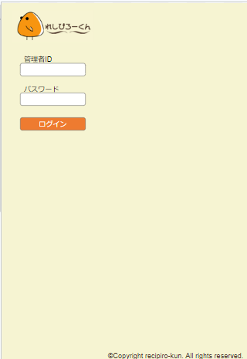
画面設計

1

機能設計

 | 「1 ログイン」クリック
 | ID、パスワードを入力し、正しい場合は冷蔵庫画面へ遷移する。
 | 正しくない場合は、「IDまたはパスワードが間違っています」と出力する。

項目定義書

No |  | 物理名 | 論理名 | 画面型 | データ型 | min | max | DBテーブル |  |  | DBカラム | 備考
1 |  | login | ログイン | Button

外部設計書13
外部設計書 |  |  |  | 画面名 | 管理者画面 |  |  |  | 作成者 | 吉田美幸 |  |  | 更新者 | 吉田美幸
 |  |  |  | システム名 | れしぴろーくん |  |  |  | 作成日 | 2023-06-08 |  |  | 更新日 | 2023-06-09
 |  |  |  | 備考

画面設計
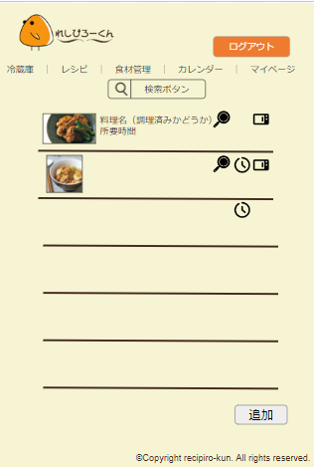

1

機能設計

 | 「1 追加ボタン」クリック
 | レシピの追加を行う

項目定義書

No |  | 物理名 | 論理名 | 画面型 | データ型 | min | max | DBテーブル |  |  | DBカラム | 備考
1 |  | insert_button | 追加ボタン | Button

外部設計書14
外部設計書 |  |  |  | 画面名 | 管理者画面 |  |  |  | 作成者 | 吉田美幸 |  |  | 更新者 | 吉田美幸
 |  |  |  | システム名 | れしぴろーくん |  |  |  | 作成日 | 2023-06-08 |  |  | 更新日 | 2023-06-09
 |  |  |  | 備考

画面設計
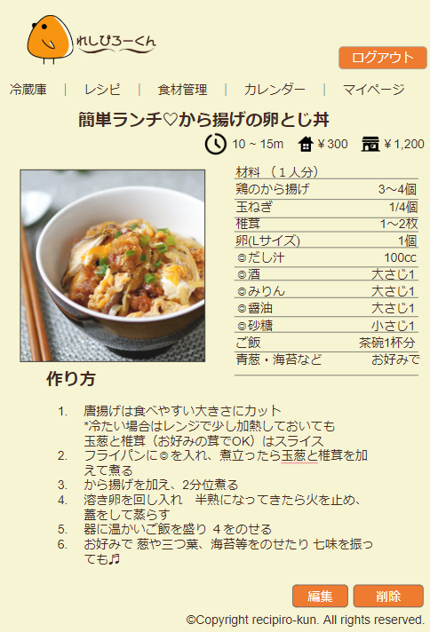

1
2

機能設計

 | 「1 編集ボタン」クリック
 | レシピ詳細情報の編集を行う

 | 「2 削除ボタン」クリック
 | レシピ詳細情報の削除を行う

項目定義書

No |  | 物理名 | 論理名 | 画面型 | データ型 | min | max | DBテーブル |  |  | DBカラム | 備考
1 |  | update_button | 編集ボタン | Button
2 |  | delete_button | 削除ボタン | Button

外部設計書15
外部設計書 |  |  |  | 画面名 | 管理者画面 |  |  |  | 作成者 | 吉田美幸 |  |  | 更新者 | 吉田美幸
 |  |  |  | システム名 | れしぴろーくん |  |  |  | 作成日 | 2023-06-08 |  |  | 更新日 | 2023-06-09
 |  |  |  | 備考

画面設計
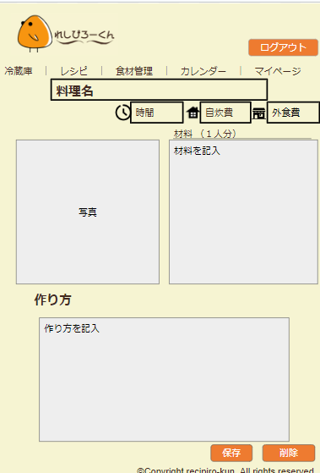

2
1

機能設計

 | 「1 保存ボタン」クリック
 | レシピ詳細情報の保存を行う

 | 「2 削除ボタン」クリック
 | レシピ詳細情報の削除を行う

項目定義書

No |  | 物理名 | 論理名 | 画面型 | データ型 | min | max | DBテーブル |  |  | DBカラム | 備考
1 |  | save_button | 保存ボタン | Button
2 |  | delete_button | 削除ボタン | Button

外部設計書16
外部設計書 |  |  | 画面名 | 管理者画面 |  |  |  | 作成者 | 齊藤 |  |  | 更新者
 |  |  | システム名 | れしぴろーくん |  |  |  | 作成日 | 2023-06-09 |  |  | 更新日
 |  |  | 備考

画面設計
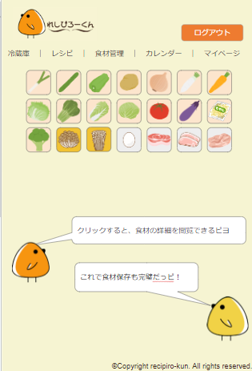

機能設計

項目定義書

No | 物理名 | 論理名 | 画面型 | データ型 | min | max | DBテーブル |  |  | DBカラム | 備考

外部設計書17
外部設計書 |  |  |  | 画面名 | 管理者画面 |  |  |  | 作成者 | 齊藤 |  |  | 更新者
 |  |  |  | システム名 | れしぴろーくん |  |  |  | 作成日 | 2023-06-09 |  |  | 更新日
 |  |  |  | 備考

画面設計
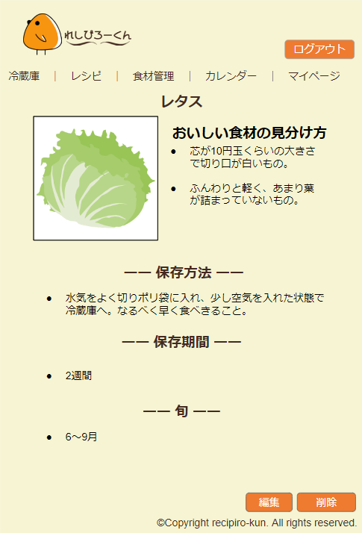

2
1

機能設計

 | 「1 編集ボタン」クリック
 | 主要食材情報の編集を行う

 | 「2 削除ボタン」クリック
 | 主要食材情報の削除を行う

項目定義書

No |  | 物理名 | 論理名 | 画面型 | データ型 | min | max | DBテーブル |  |  | DBカラム | 備考
1 |  | m_update_button | 主要食材編集ボタン | Button
2 |  | m_delete_button | 主要食材削除ボタン | Button

外部設計書18
外部設計書 |  |  | 画面名 | 管理者画面 |  |  |  | 作成者 | 齊藤 |  |  | 更新者
 |  |  | システム名 | れしぴろーくん |  |  |  | 作成日 | 2023-06-09 |  |  | 更新日
 |  |  | 備考

画面設計
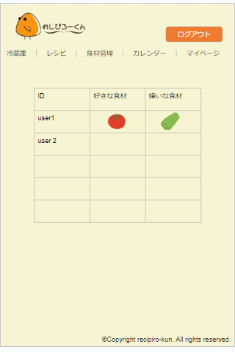

機能設計

項目定義書

No | 物理名 | 論理名 | 画面型 | データ型 | min | max | DBテーブル |  |  | DBカラム | 備考

